Sheet1
液体の表面張力
 | 4He
0.000000
0.250000
0.500000
0.750000
1.000000
1.250000
1.500000
1.750000
2.000000
2.250000 | 0.289017
2.500000 | 0.276301
2.750000 | 0.261272
3.000000 | 0.244509
3.250000 | 0.224277
3.500000 | 0.195954
3.750000 | 0.170520
4.000000 | 0.135838
4.250000 | 0.104046
4.500000 | 0.070520
4.750000 | 0.042775
5.000000 | 0.017341
5.250000
5.500000
5.750000
6.000000
No. | 4.2-52-1
Title | 液体の表面張力
Xlabel | 温度 T [K]
Ylabel | 表面張力 σ [mN/m]
 | 4He
0.000000
0.250000
0.500000
0.750000
1.000000
1.250000
1.500000
1.750000
2.000000
2.250000 | 0.289017
2.500000 | 0.276301
2.750000 | 0.261272
3.000000 | 0.244509
3.250000 | 0.224277
3.500000 | 0.195954
3.750000 | 0.170520
4.000000 | 0.135838
4.250000 | 0.104046
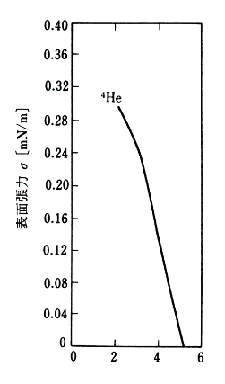
4.500000 | 0.070520
4.750000 | 0.042775
5.000000 | 0.017341
5.250000
5.500000
5.750000
6.000000

